Baraja de FOZ
MENU | NOTAS A

1
2
3
4

5
6
7
8

9
10
11
12

13
14
15
16

Baraja de TRIUNFOS
MENU | NOTAS A

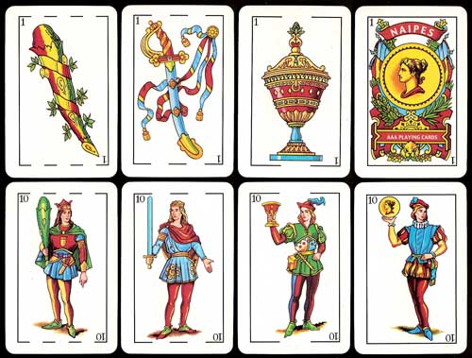

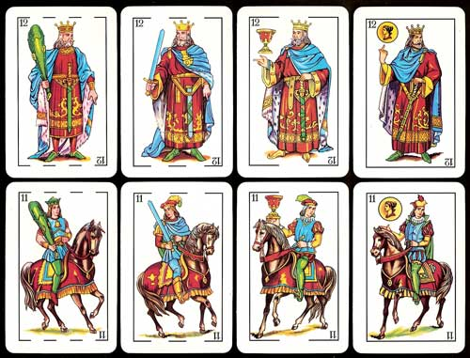

Baraja de SAN ANDRES
MENU | NOTAS A

1
2
3
4

5
6
7
8

9
10
11
12

13
14
15
16

17
18
19
20

21
22
23
24

25

BARAJA de SAN JORGE
MENU | NOTAS A

1
2
3
4

5
6
7
8

9
10
11
12

13
14
15
16

17
18
19
20

21
22
23
24

25

Baraja Española de 48 cartas
MENU | NOTAS A

